Sheet1
创建vue项目

 | 全局安装vue-cli(vue-cli是vue的脚手架工具，脚手架其实是帮助我们写好vue.js基础代码工具)
 | 控制台输入：npm install -g vue-cli

 | 测试是否安装成功
 | 控制台输入：vue -V

 | 进入要创建的项目根目录
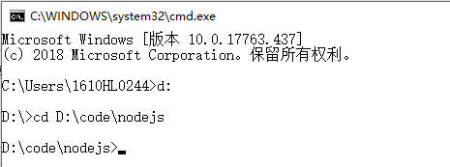

 | 执行命令：vue init webpack vue-demo
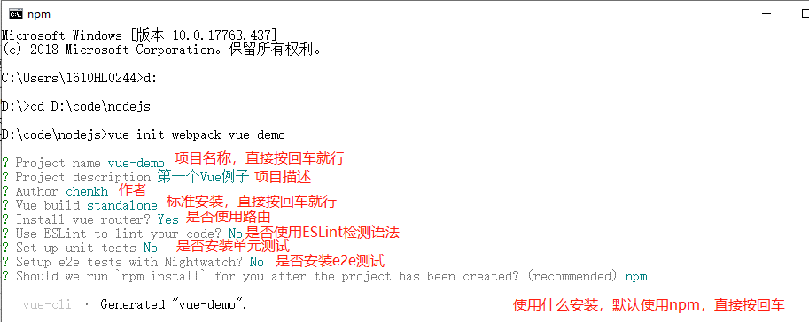

 | 进入项目目录：cd vue-demo
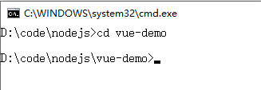

 | 启动服务：npm run dev

 | 启动成功

 | 访问地址：localhost:8080
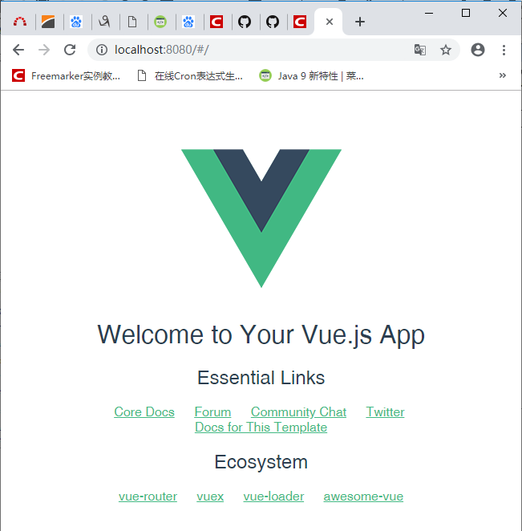

安装element-ui

 | 进入项目根目录，控制台执行：npm i element-ui -S

 | 安装babel-plugin-component
 | 控制台执行：npm install babel-plugin-component -D

 | 修改项目根目录下的.babelrc文件
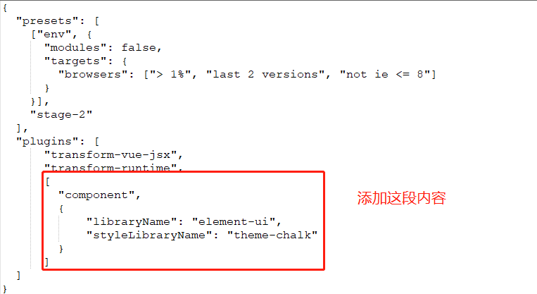

 | 修改根目录下/src/main.js文件
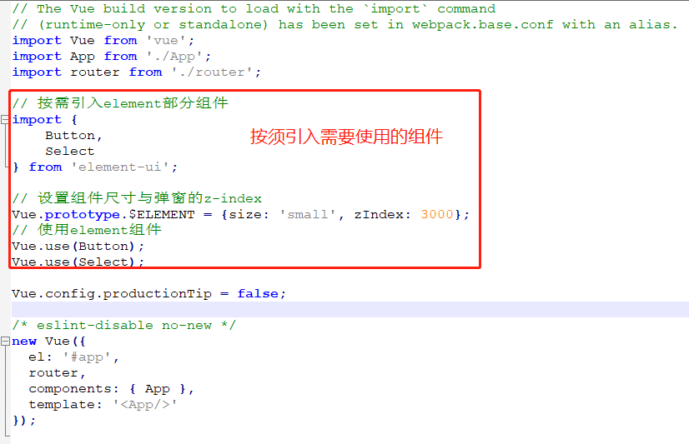

 | 到此为止，就能使用element-ui的Button和Select组件了

